Sheet1
Qt消息对话框实战

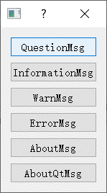
 | QMessageBox类（消息框）

